Sheet2
捐赠物资签收表
捐赠单位 | 东风日产
签收单位 | 深圳市龙华区晚晴苑养护院 |  | 签收时间 | 2023.7.19
联系人 | 徐岩岩 |  | 联系电话 | 13802576725
序号 | 物资名称 | 单位 | 数量 | 备注
1 | 水果若干
2 | 矿泉水 | 6 | 箱

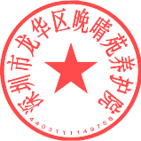 兹证明，以上物资已经全部收讫，货品包装完好，特此签收确认。 签收（盖章）：

